상품제안서
나빌레라 오죽선민화실크부채 | 상품코드: F27433

 |  |  |  |  |  |  | 02-412-0044 | www.easy1.co.kr
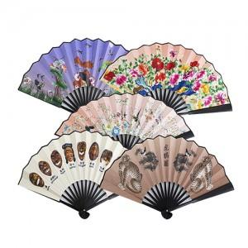

【상세/제작정보】 | "한카톤 100개 / 택배 4500원별도 인쇄비 : 레이저인쇄 100개 미만 3만원 개당 300원 별도 포장비 : 개당 200원 별도"

【인쇄/포장옵션】 | 레이저 / 포장지포장

【공급단가】 | 수량 | 100~ | 300~ | 500~ | 1,000~ | 3,000~
*VAT별도 | 단가 | 9,600원 | 9,440원 | 9,200원 | 9,040원 | 8,800원

【상품 URL】 | http://www.easy1.co.kr/src/goods_detail.php?gdno=27433

